超音波センサー仕様書
超音波センサー仕様書
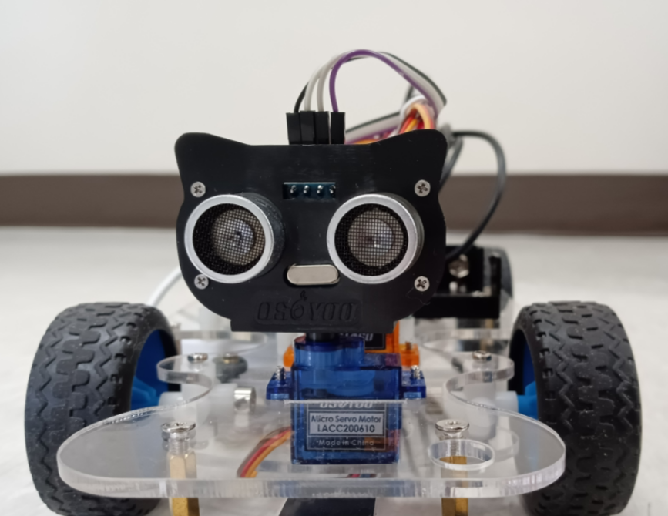
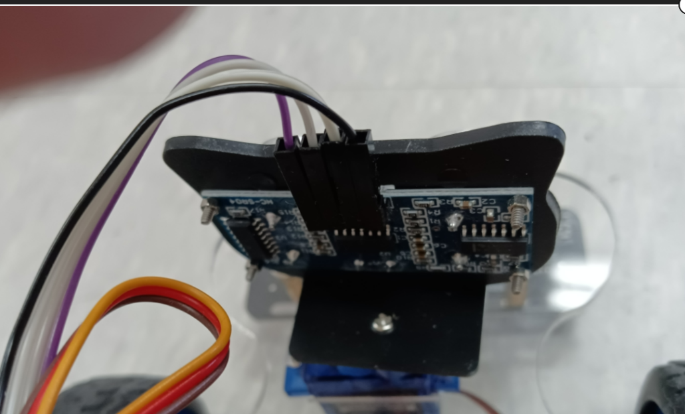
 | 外観

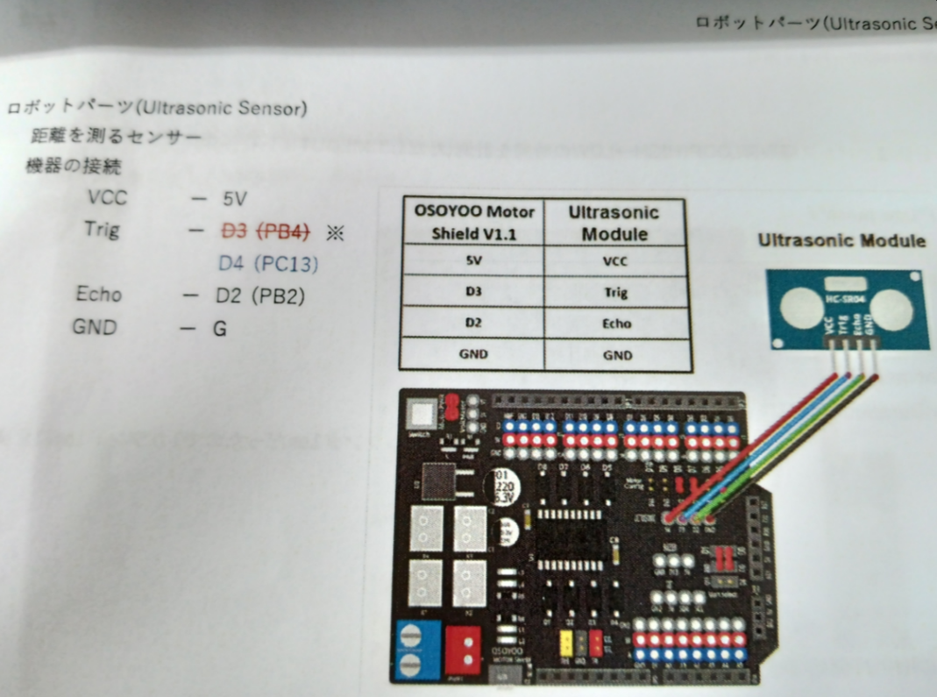
 | TIM7に新たに超音波計測用のタイマを設定する

 | 超音波計測開始にはTrgピンに5μsの間low入力したあと15μsの間Highにする

